Informativa privacy
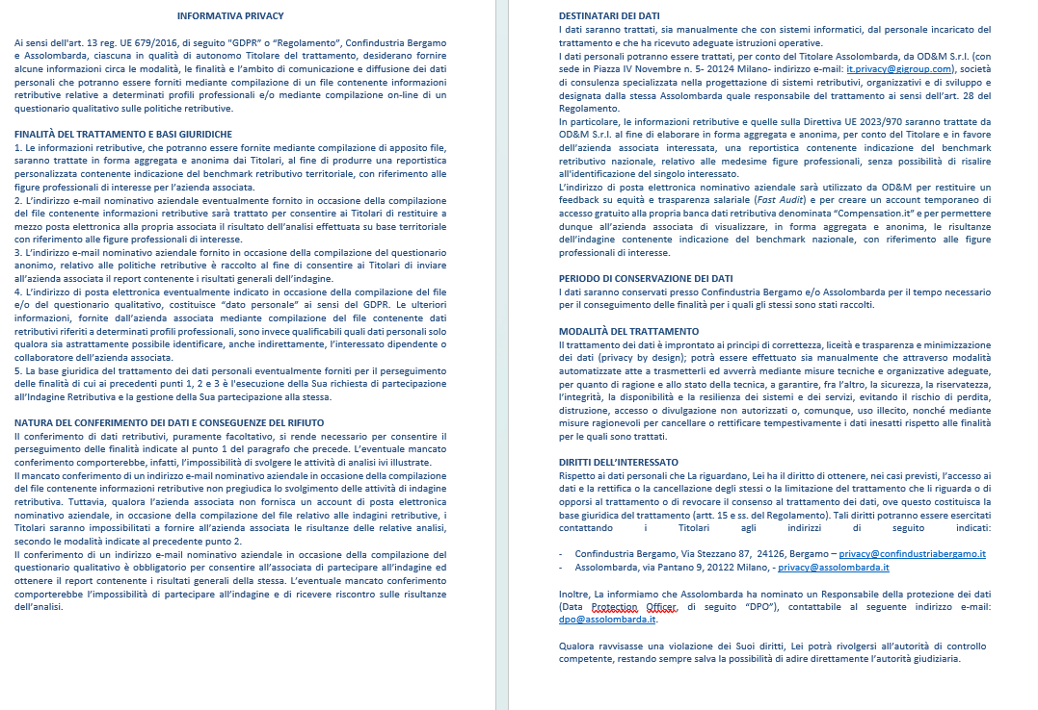

Avvio compilazione

GRIGLIA
h1
e1
h2
Attenzione: L'INDAGINE RIGUARDA SOLO I DIPENDENTI DELL'AZIENDA CHE HANNO UN PROFILO PROFESSIONALE PRESENTE TRA I 60 IN ELENCO. |  |  |  | h) | CUSTOMER SERVICE
1 | Verifica con un click sull'etichetta quali sono le mansioni del profilo | e) | PRODUZIONE | h1 | Addetto call center
2 | Se coincidono con quelle di un dipendente (a tempo pieno e indeterminato), riporta in una nuova riga del foglio DIPENDENTI le informazioni personali e professionali relative al dipendente (genere, titolo, qualifica, lavoro da remoto, retribuzione, benefit, ecc.), selezionando il profilo dall'elenco a scomparsa che compare nella colonna F | e1 | Addetto di reparto | h2 | Responsabile call center
e2
h3
 |  | e2 | Addetto pianificazione della produzione | h3 | Responsabile assistenza tecnica
e3
h3
 |  | e3 | Capo reparto produzione | h4 | Responsabile assistenza tecnica 4.0
e4
 |  | e4 | Capo squadra produzione
e5

3 | Ripeti l'operazione per tutti i dipendenti interessati | e5 | Carpentiere/Saldatore | i) | SICUREZZA, SALUTE E AMBIENTE
e6
i1
a) | AMMINISTRAZIONE, FINANZA E CONTROLLO | e6 | Collaudatore, Tracciatore, Stampista | i1 | HSE manager
a1
e7
i2
a1 | Addetto di amministrazione | e7 | Tornitore/Fresatore | i2 | RSPP
a2
e8
a2 | Responsabile amministrazione | e8 | Montatore
a3
e9
a3 | Responsabile amministrazione e finanza | e9 | Responsabile di stabilimento | j) | SISTEMI INFORMATIVI
a4
e10
j1
a4 | Specialista controllo di gestione | e10 | Responsabile manutenzione | j1 | Analista programmatore
a4
e11
j2
a4 | Specialista controllo di gestione 4.0 | e11 | Responsabile produzione | j2 | Responsabile sistemi informativi
a5
e11
j3
a5 | Specialista di amministrazione | e11 | Responsabile produzione 4.0 | j3 | Specialista sistemi Informativi
e12
j4
 |  | e12 | Tecnico di installazione impianti | j4 | Security engineer
e13
j5
b) | DIREZIONE GENERALE | e13 | Tecnico di manutenzione | j5 | Data scientist
b1
e13
b1 | Direttore generale | e13 | Tecnico di manutenzione 4.0
b2
e14
b2 | Assistente di direzione | e14 | Elettricista | k) | SUPPLY CHAIN
e15
k1
 |  | e15 | Attrezzista | k1 | Magazziniere
k2
c) | MARKETING/COMUNICAZIONE |  |  | k2 | Responsabile acquisti
c1
k3
c1 | Responsabile marketing | f) | QUALITÀ | k3 | Responsabile logistica
c2
f1
k4
c2 | Specialista marketing | f1 | Responsabile qualità | k4 | Responsabile magazzino
c3
f2
k5
c3 | Specialista di Media Digitali | f2 | Specialista controllo qualità | k5 | Specialista logistica
k5
k5
 |  |  |  | k5 | Specialista logistica 4.0
k6
d) | RICERCA E SVILUPPO | g) | RISORSE UMANE | k6 | Buyer
d1

g1
d1 | Progettista prodotto | g1 | Responsabile risorse umane
d1
g2
d1 | Progettista 4.0 | g2 | Specialista amministrazione del personale | l) | VENDITE
d2
g3
l1
d2 | Project Manager | g3 | Specialista gestione del personale | l1 | Capo area estero
d3
l2
d3 | Responsabile ricerca e sviluppo |  |  | l2 | Responsabile vendite
d4
l3
d4 | Disegnatore tecnico |  |  | l3 | Sales assistant
l4
 |  |  |  | l4 | Venditore

